1.1
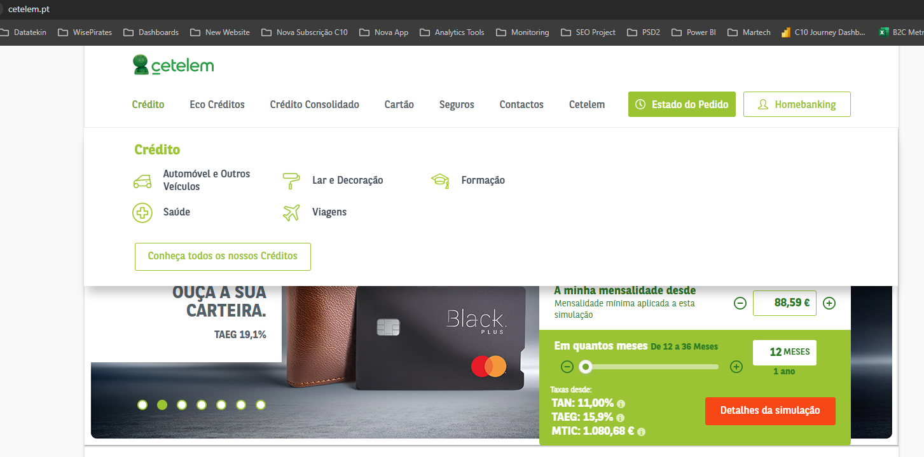
voltar à página inicial |  |  |  | 1 - MENUS DE NAVEGAÇÃO
 | S | N | NA
 | x |  |  | 1.1 O menu de navegação deve estar estruturado como uma lista de opções
 |  |  |  | Para que possa ser bem interpretado por tecnologias de apoio, os menus e submenus devem estar estruturados com elementos nativos, do tipo <ul>, ou com a semântica e o estado dos elementos identificados com técnicas em ARIA.

 | Listagem de evidências: https://www.cetelem.pt/

1.2
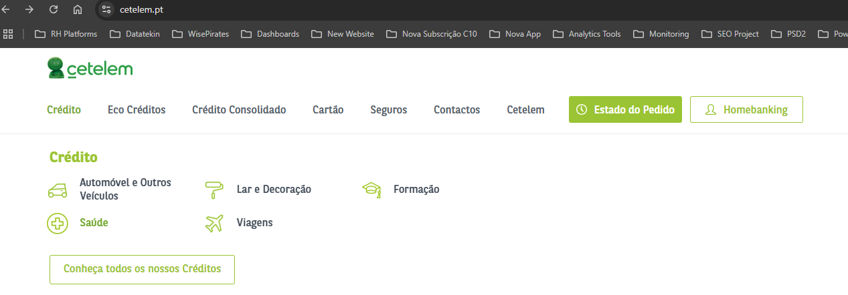
voltar à página inicial |  |  |  | 1 - MENUS DE NAVEGAÇÃO
 | S | N | NA
 | x |  |  | 1.2 É possível selecionar as opções e as subopções do menu quer com rato quer com teclado
 |  |  |  | Deve ser possível percorrer a estrutura de navegação quer com um dispositivo apontador quer com o teclado.

 | Listagem de evidências: https://www.cetelem.pt/

2.1
voltar à página inicial |  |  |  | 2 - TÍTULOS E SUBTÍTULOS
 | S | N | NA
 | x |  |  | 2.1 Existe um título <h1> marcado na página
 |  |  |  | O título principal de cada página, que sumariza o seu conteúdo, deve ser identificado como o primeiro nível dos títulos (h1). Não deverá ser utilizado mais do que um <h1> por página.

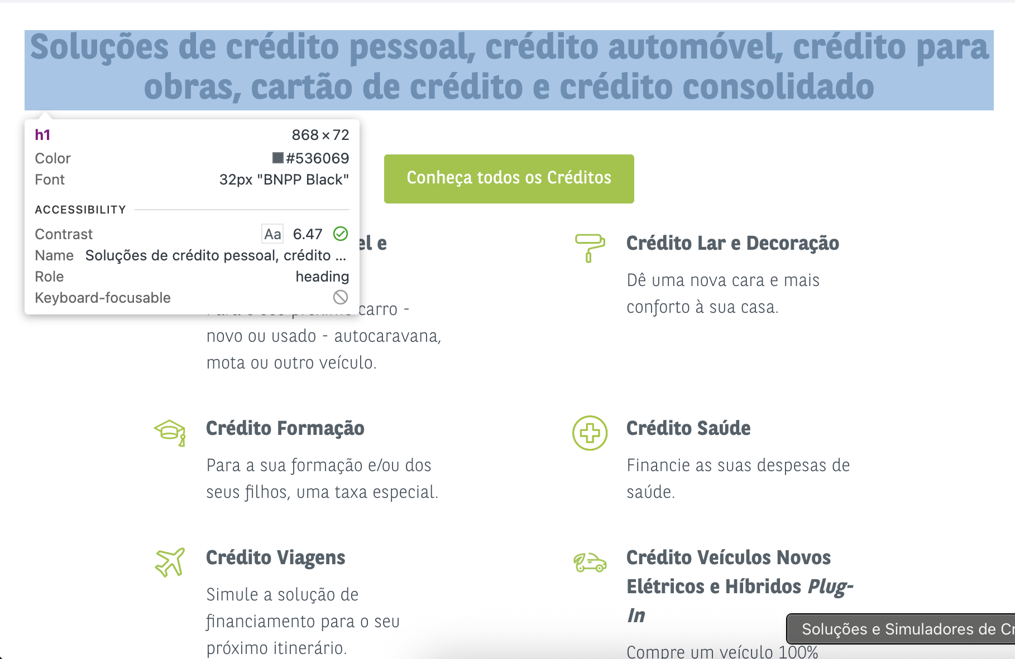
 | Listagem de evidências: https://www.cetelem.pt/

2.2
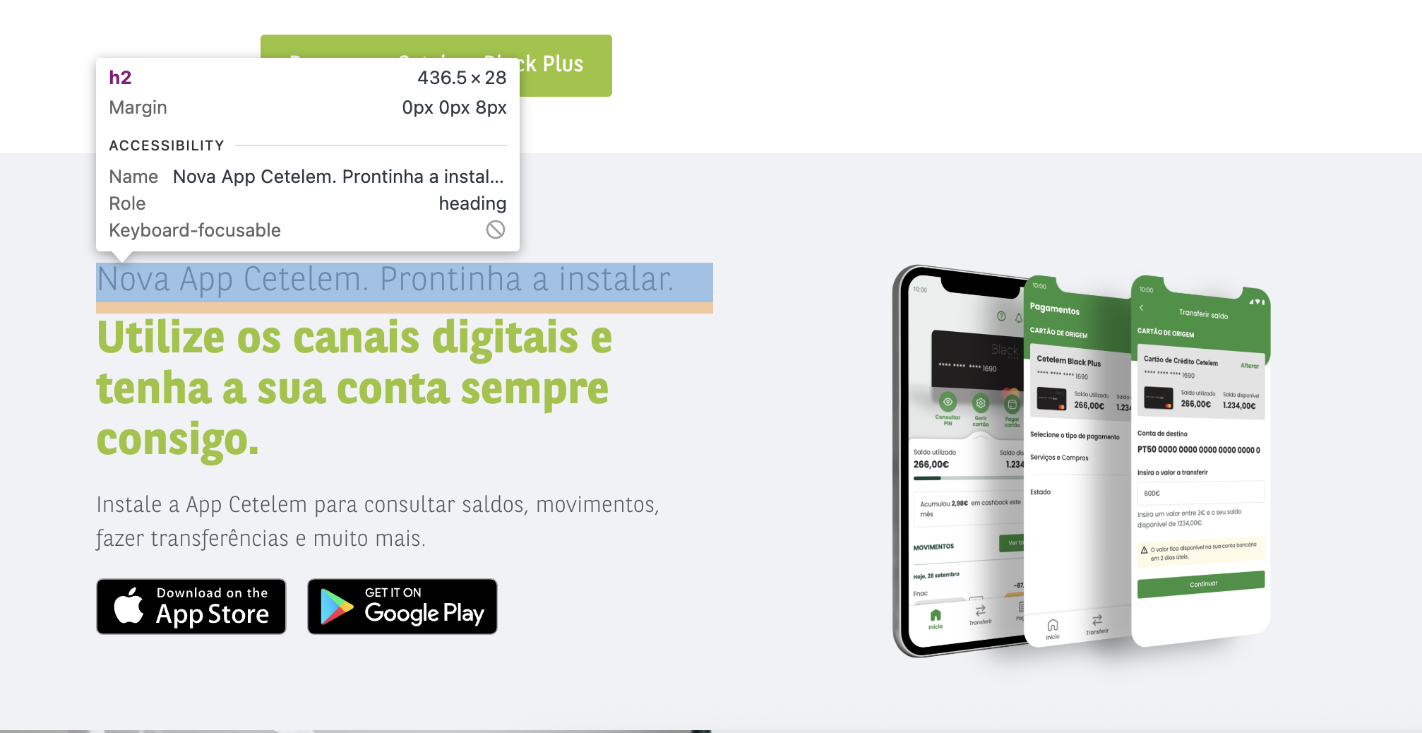
voltar à página inicial |  |  |  | 2 - TÍTULOS E SUBTÍTULOS
 | S | N | NA
 | x |  |  | 2.2 Existe uma marcação hierarquizada de títulos e subtítulos na página (<h1>...<h6>)
 |  |  |  | Os títulos são empregues de forma hierárquica para melhor estruturar os conteúdos, das informações mais gerais às mais particulares. Deverão ser usados de forma consistente por todo o sítio Web.

 | Listagem de evidências: https://www.cetelem.pt/

3.1
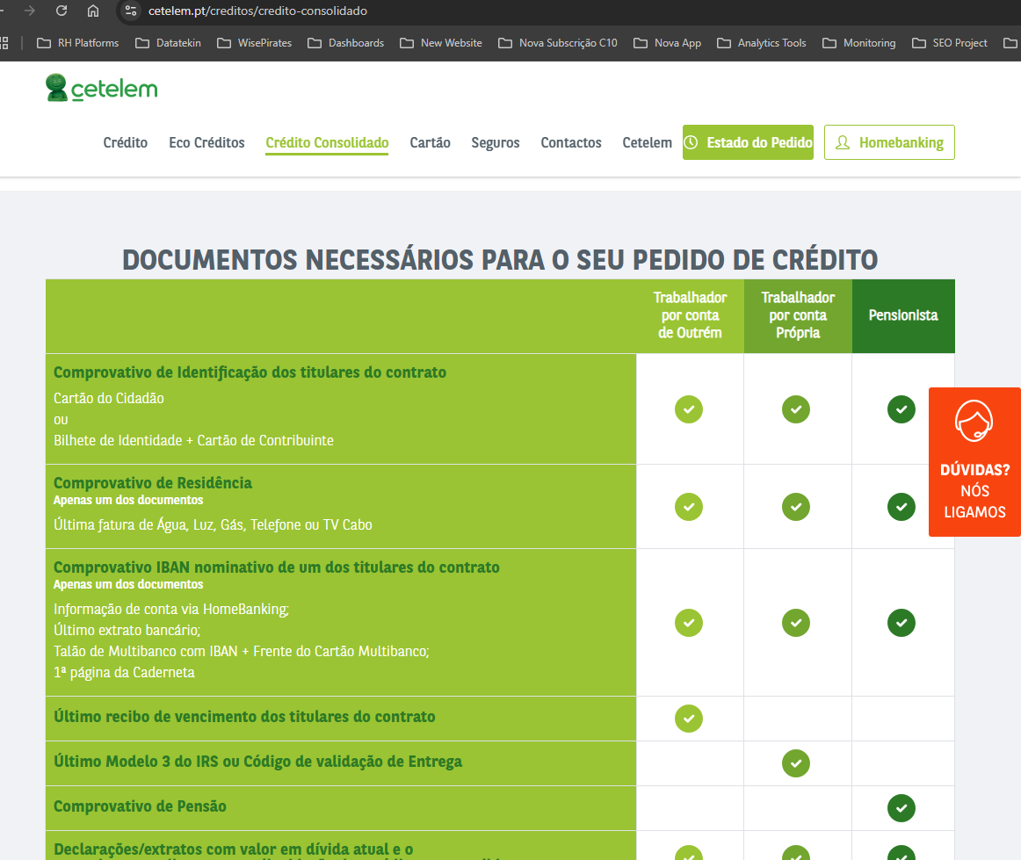
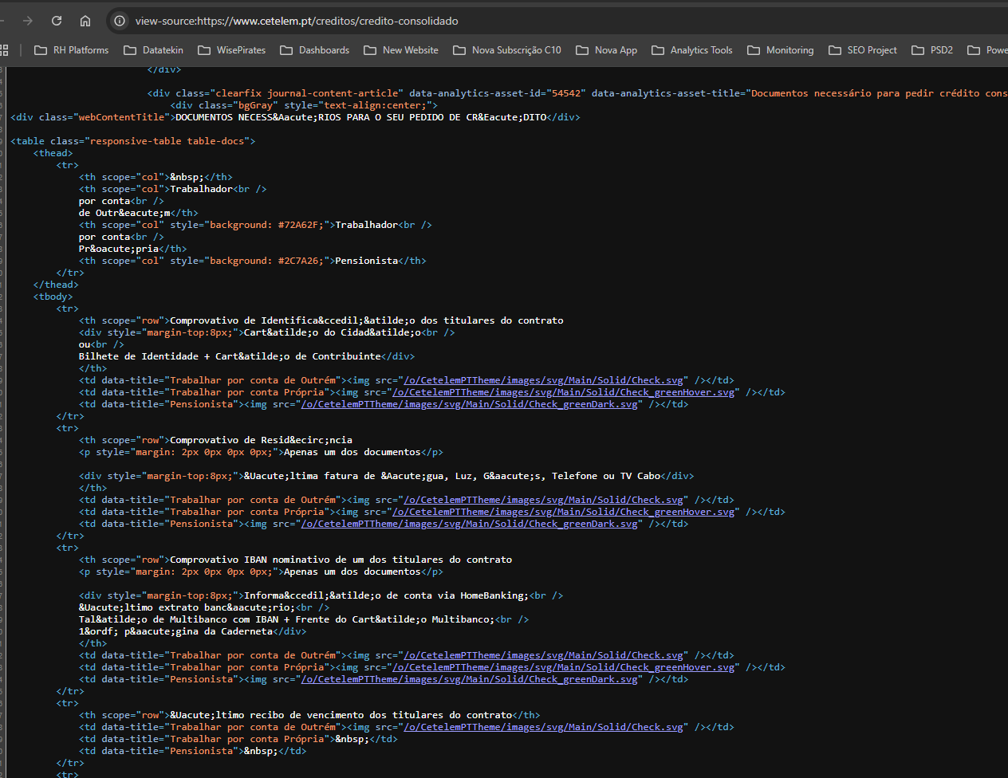
voltar à página inicial |  |  |  | 3 - TABELAS DE DADOS
 | S | N | NA
 | x |  |  | 3.1 As células que constituem os cabeçalhos da tabela estão marcadas com o elemento <th>
 |  |  |  | Identificar os cabeçalhos de uma tabela ajuda a melhor identificar os eixos que caracterizam a informação em cada célula.

 | Listagem de evidências |  |  |  | https://www.cetelem.pt/creditos/credito-consolidado

4.1
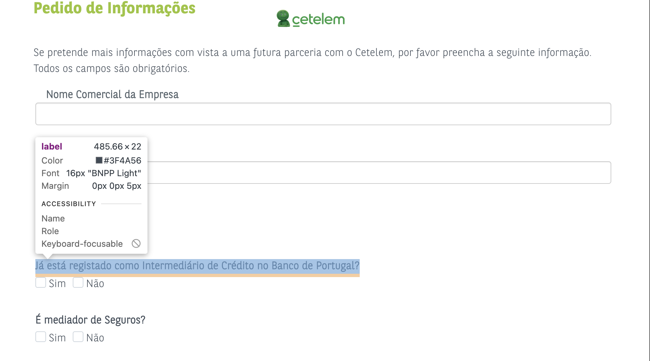
voltar à página inicial |  |  |  | 4 - ESTRUTURA DA INFORMAÇÃO
 | S | N | NA
 | x |  |  | 4.1 Ao clicar com o rato na etiqueta, o cursor surge no respetivo campo de edição
 |  |  |  | De forma a tornar a seleção de campos pequenos mais fácil, a legenda deverá estar associada ao campo respetivo com o elemento <label>, pois desta forma aumenta-se a sua área clicável. Para os utilizadores de leitores de ecrã (pessoas cegas) a associação da etiqueta ao campo de edição é também fundamental.

 | Listagem de evidências: https://www.cetelem.pt/web/cetelem/form-parceria

4.2
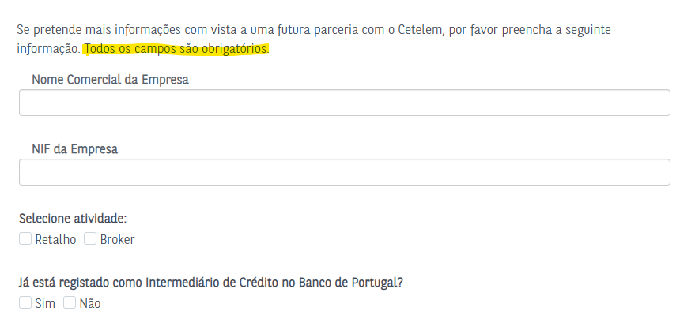
voltar à página inicial |  |  |  | 4 - ESTRUTURA DA INFORMAÇÃO
 | S | N | NA
 | x |  |  | 4.2 É possível identificar os campos de preenchimento obrigatório quando se usa apenas um leitor de ecrã
 |  |  |  | Os campos obrigatórios devem ser preferencialmente agrupados na parte inicial de um formulário e claramente identificados como tal. Se não for possível, cada campo deverá estar identificado textualmente ou como Obrigatório ou como Opcional. Não deverão ser usados apenas símbolos ou cores como elemento identificador.

 | Listagem de evidências: https://www.cetelem.pt/web/cetelem/form-parceria

4.3
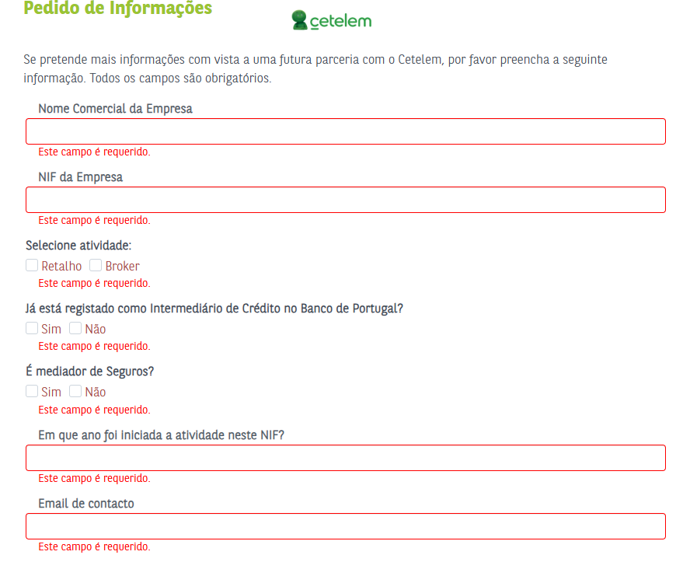
voltar à página inicial |  |  |  | 4 - ESTRUTURA DA INFORMAÇÃO
 | S | N | NA
 | x |  |  | 4.3 É possível localizar e ler as mensagens de erro usando apenas um leitor de ecrã
 |  |  |  | Os erros identificados no decorrer do preenchimento de um formulário deverão preferencialmente ser listados de forma condensada, direcionando cada elemento da lista ao respetivo campo. Cada campo deverá associar a mensagem de erro a si próprio. As mensagens de erro deverão ser breves e claras.

 | Listagem de evidências: https://www.cetelem.pt/web/cetelem/form-parceria

5.1
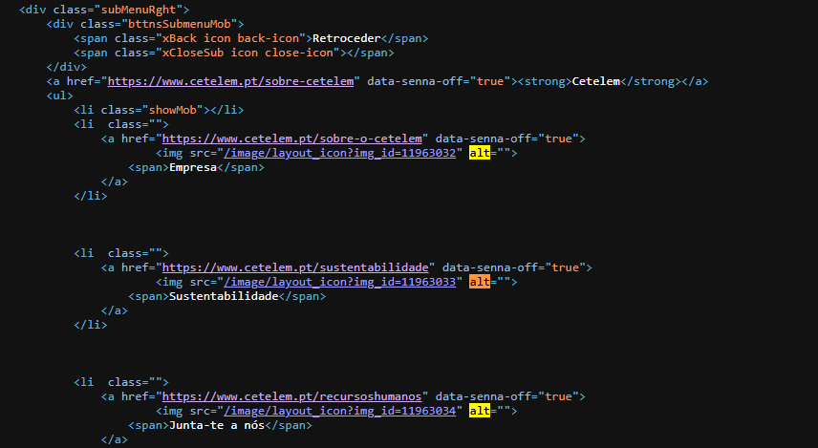
voltar à página inicial |  |  |  | 5 - GRÁFICOS E IMAGENS-LINK
 | S | N | NA
 |  | x |  | 5.1 A imagem ou gráfico tem um equivalente alternativo em texto curto e correto
 |  |  |  | As imagens não decorativas deverão ter uma descrição breve associada, nomeadamente através do uso do atributo <ALT>. Esta legenda deve descrever fielmente o propósito da imagem no contexto em que se encontra.

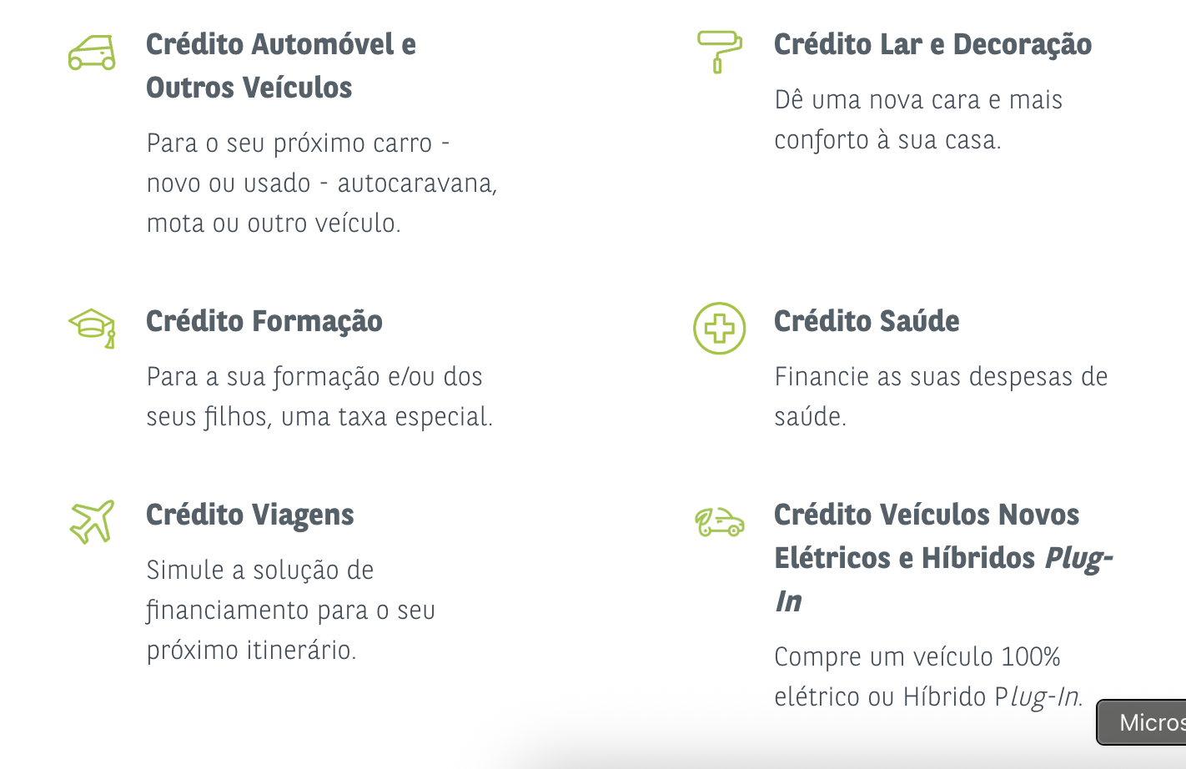
 | Listagem de evidências |  |  |  | www.cetelem.pt
 |  |  |  |  |  | Notas:
 |  |  |  |  |  | Não existem descrições associadas às imagens.

6.1
voltar à página inicial |  |  |  | 6 - CONTRASTE
 | S | N | NA
 | x |  |  | 6.1 No corpo de um documento, o rácio de contraste entre a cor do texto normal (menor que 18 pontos ou menor que 14 pontos negrito) e a cor do fundo é superior a 4,5:1
 |  |  |  | Deve assegurar-se no corpo do documento que o rácio de contraste entre a cor do texto e a cor de fundo é, no mínimo, de 4,5:1, de forma a assegurar a sua legibilidade para utilizadores com deficiências da visão.

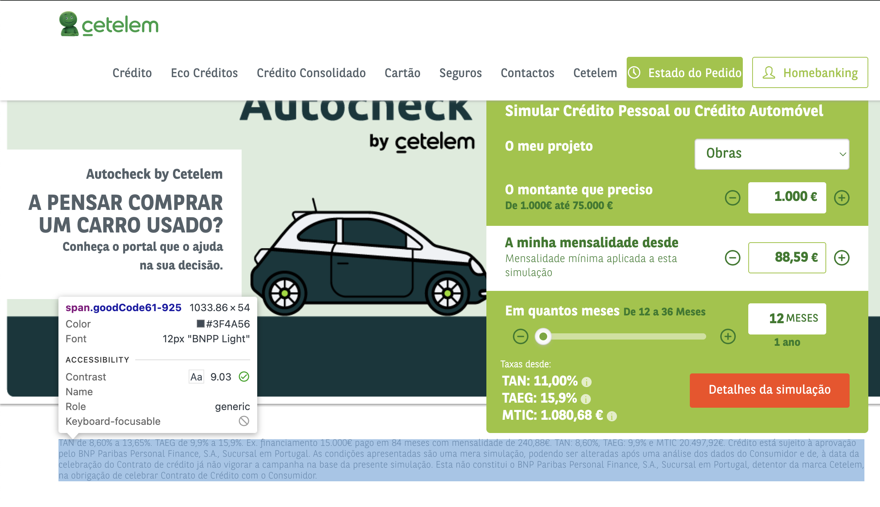
 | Listagem de evidências |  |  |  | www.cetelem.pt
 |  |  |  |  |  | Notas:
 |  |  |  |  |  | Cor de texto: #3F4A556 , Background= "FFFFFF", Contraste: 9.03

6.2
voltar à página inicial |  |  |  | 6 - CONTRASTE
 | S | N | NA
 | x |  |  | 6.2 O rácio de contraste entre a cor do texto de tamanho grande (maior ou igual que 18 pontos ou maior ou igual que 14 pontos negrito) e a cor do fundo é superior a 3:1
 |  |  |  | Os textos de tamanho superior a 18 pontos, ou os textos de tamanho superior a 14 pontos mas a negrito, devem assegurar um rácio de contraste mínimo de 3:1 entre a cor do texto e a cor do fundo.

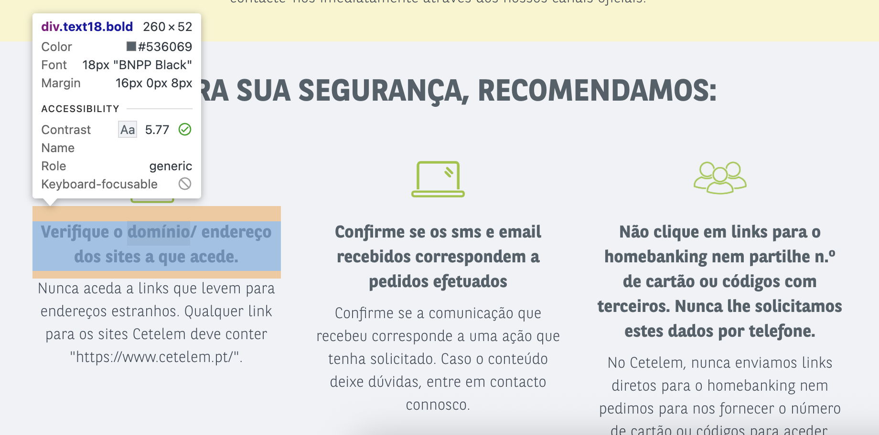
 | Listagem de evidências |  |  |  | www.cetelem.pt
 |  |  |  |  |  | Notas:
 |  |  |  |  |  | Cor: #536069, Background: #F9F9F9, Racio contraste: 5.77

7.1
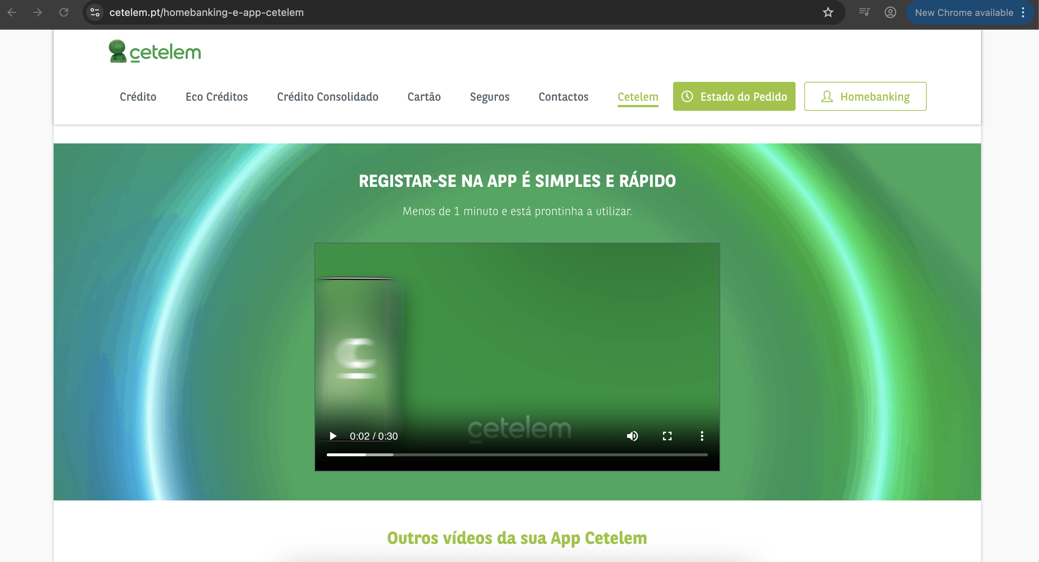
voltar à página inicial |  |  |  | 7 - PLAYERS
 | S | N | NA
 | x |  |  | 7.1 Deve ser possível ativar os botões de controlo do leitor quer com o rato quer com o teclado
 |  |  |  | Os leitores de multimédia não devem iniciar automaticamente a reprodução dos elementos e têm de ser operáveis usando apenas um rato ou usando apenas um teclado.

 | Listagem de evidências |  |  |  | https://www.cetelem.pt/homebanking-e-app-cetelem
 |  |  |  |  |  | Notas:

7.2
voltar à página inicial |  |  |  | 7 - PLAYERS
 | S | N | NA
 | x |  |  | 7.2 O vídeo ou o áudio deve conter preferencialmente legendas fechadas sincronizadas. Caso não seja possível, no mínimo, deve disponibilizar-se uma transcrição textual
 |  |  |  | O uso de legendas fechadas destina-se essencialmente a pessoas surdas. Recomendam-se para a produção das referidas legendas técnicas de tradaptação conhecidas para o efeito bem como o enriquecimento das legendas de sons cuja mensagem não seja percetível visualmente (por ex., o toque de uma campaínha de uma porta). Para vídeos com mensagens eminentemente visuais (por ex., um vídeo com música de fundo que passa um conjunto de mensagens apenas percetíveis à visão), os mesmos devem ter uma versão equivalente alternativa com produção de audiodescrição. A audiodescrição é fundamental para que pessoas cegas ou com baixa visão possam percecionar a mensagem veiculada.

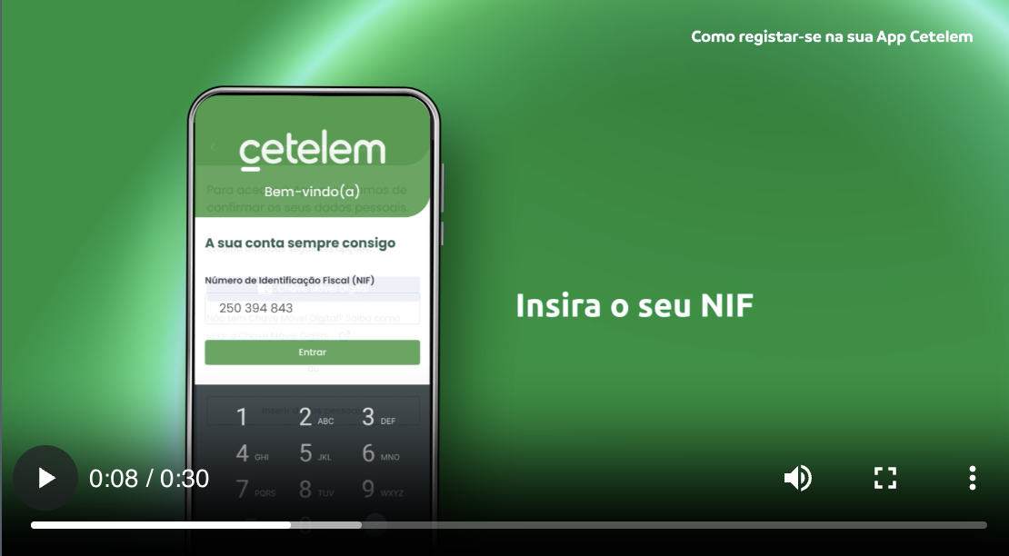
 | Listagem de evidências |  |  |  | https://www.cetelem.pt/homebanking-e-app-cetelem
 |  |  |  |  |  | Notas:

8.1
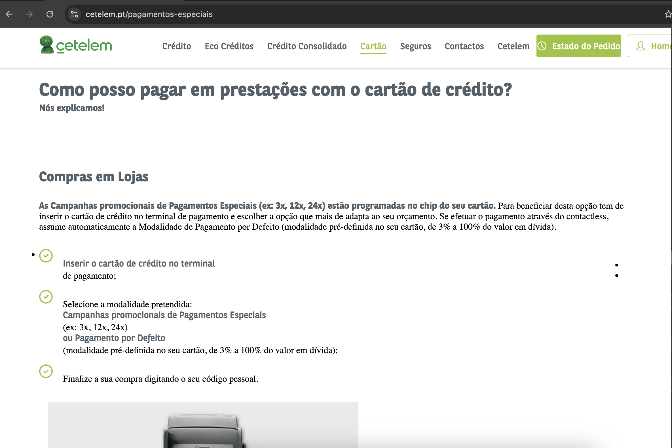
voltar à página inicial |  |  |  | 8 - ESTRUTURA DA PÁGINA
 | S | N | NA
 | x |  |  | 8.1 Quando se retira a CSS, todos os elementos HTML devem alinhar à esquerda
 |  |  |  | Quando se desativam todos os estilos visuais, o conteúdo da página é apresentado alinhado à esquerda e apresenta-se de forma linear.

 | Listagem de evidências https://www.cetelem.pt/pagamentos-especiais

8.5
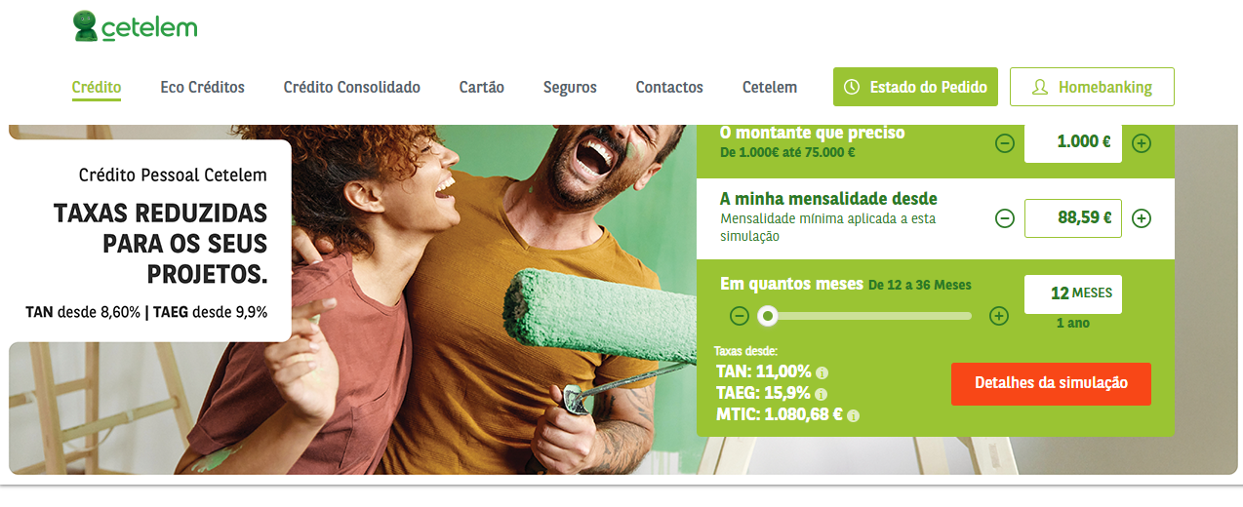
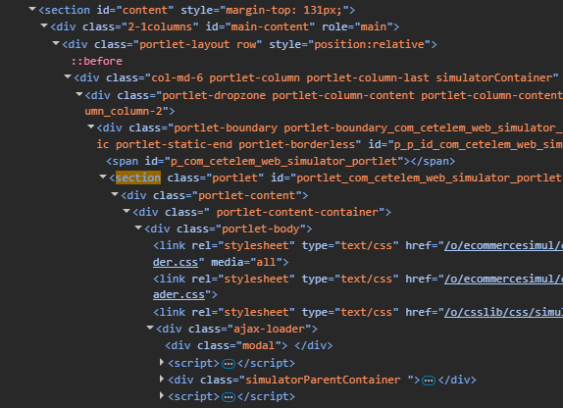
voltar à página inicial |  |  |  | 8 - ESTRUTURA DA PÁGINA
 | S | N | NA
 | x |  |  | 8.5 A maquetização da página é feita sem recorrer ao elemento <table>
 |  |  |  | A estrutura de composição gráfica da página não é feita recorrendo a elementos de tabela mas sim a uma maior diversidade de elementos semânticos (por ex., <main>) e genéricos (por ex., <div>), que permitem a recomposição visual para diferentes tipos e dimensões de ecrã.

 | Listagem de evidências https://www.cetelem.pt/creditos/credito-pessoal

9.1
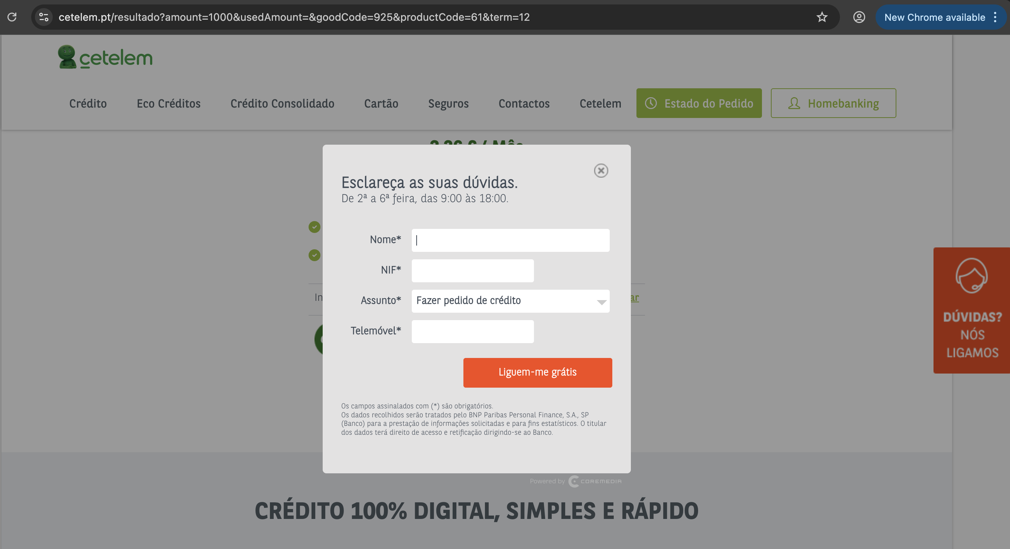
voltar à página inicial |  |  |  | 9 - MODAIS
 | S | N | NA
 | x |  |  | 9.1 Quando a caixa de diálogo é aberta, o foco (cursor do Browser) move-se para um elemento dentro da caixa de diálogo
 |  |  |  | Assim que a caixa de edição se sobrepõe à janela, o cursor do Browser deve saltar para dentro da caixa de diálogo.

 | Listagem de evidências https://www.cetelem.pt/resultado

9.4
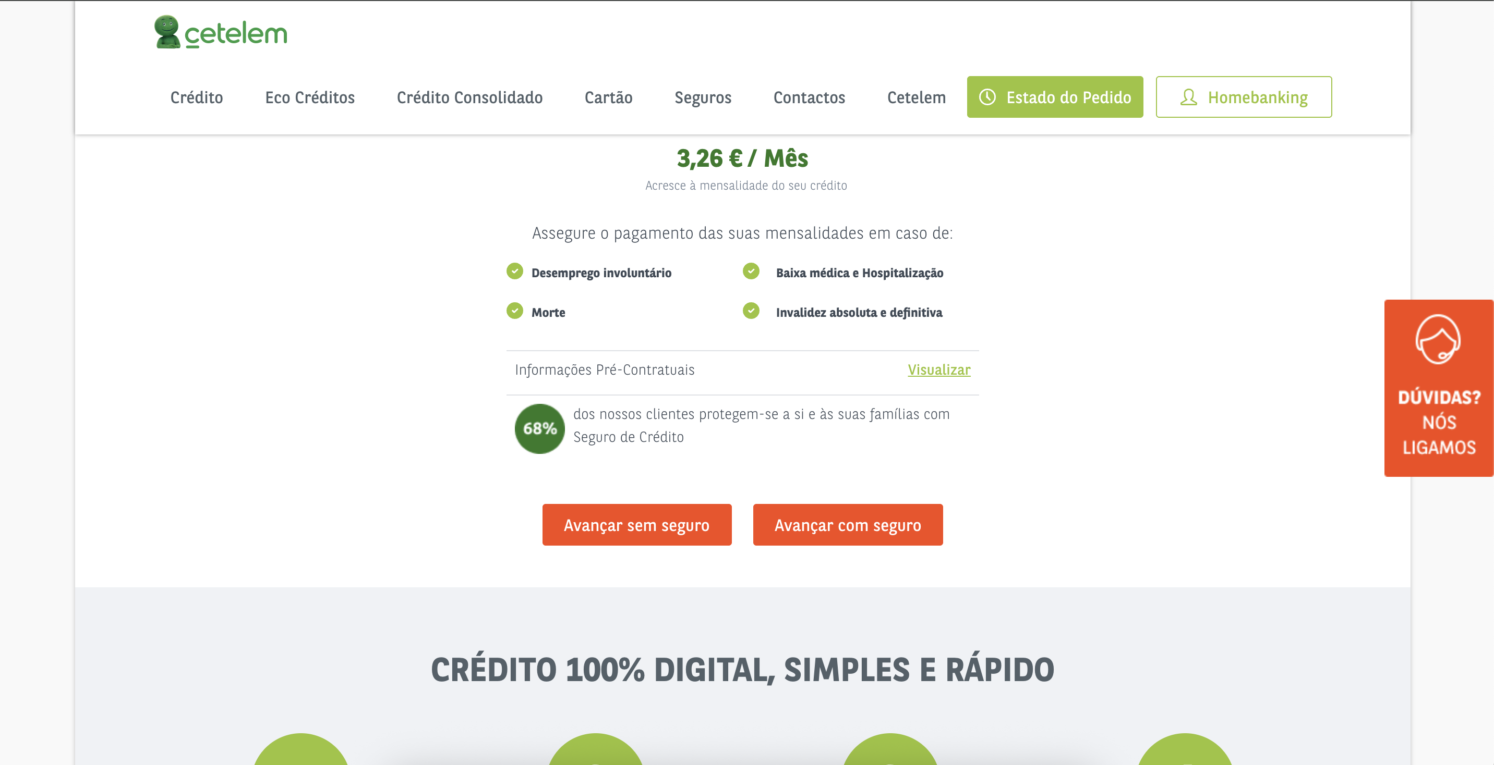
voltar à página inicial |  |  |  | 9 - MODAIS
 | S | N | NA
 | x |  |  | 9.4 Quando a caixa de diálogo fecha, o foco (cursor do Browser) deve voltar ao elemento interativo que a invocou
 |  |  |  | É útil que ao sair da modal, o utilizador seja posicionado no elemento que usou para invocar a modal. A modal é uma espécie de parêntesis, à conversa principal. É bom que o utilizador, depois do "parêntesis", possa voltar à conversa principal, no exato ponto onde a deixou.

 | Listagem de evidências https://www.cetelem.pt/resultado

10.1
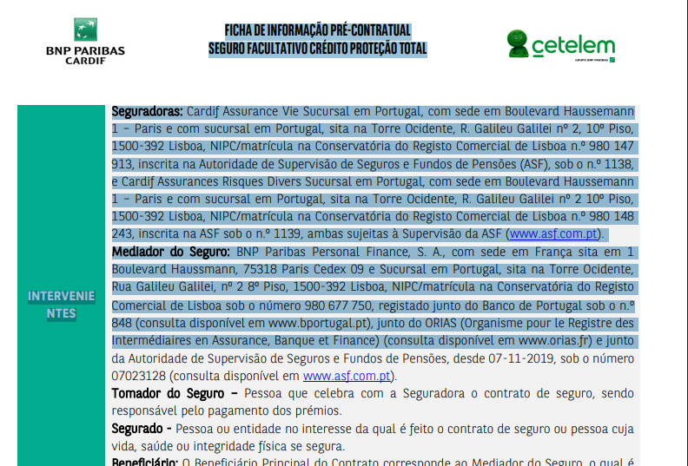
voltar à página inicial |  |  |  | 10 - FICHEIROS PDF
 | S | N | NA
 | x |  |  | 10.1 Nos ficheiros PDF é possível, no mínimo, extrair o conteúdo textual para formato TXT
 |  |  |  | Os ficheiros PDF devem ter o seu texto inteiramente extraível para que se possa passar o respetivo conteúdo para um processador de texto sem perda de informação.

 | Listagem de evidências https://www.cetelem.pt/documents/31514/47678/Informacoes_Pre_Contratuais_Seguro_Credito_Proteccao_Total.pdf/ea6fa940-f568-8773-32cb-24d04e097783?t=1631720533957

